Поверхность
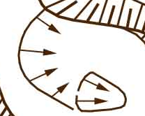

 | Описание | Название в TopoDroid | Название в Terion | Файл TopoDroid | Пример в Terion | Пример в TopoDroid
Линии | воронка и ее глубина, обозначается коричневым цветом |  | u:depression
 | воронка без явно выраженного контура |  | u:depression-old
 | искусственный откос, точильный ров, насыпь дороги — чёрным цветом (верхняя граница) |  | u:slope-up |  |  |  | 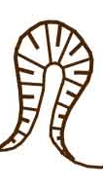 |  | 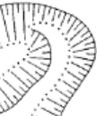
 | Откос и т.д. (нижняя граница) |  | u:slope-down
 | Отвал |  | u:dump
 | Периметр постройки |  | u:building
 | Периметр ликвидированной постройки (старый фундамент) |  | u:foundation
 | Забор |  | u:fence
 | Пешеходная тропа |  | u:path
 | Дорога грунтовая |  | u:road-dirt
 | Дорога с твёрдым покрытием |  | u:road-hard
 | Скальная стенка |  | u:rock-wall
 | ЛЭП (провода) |  | u:power-line

Области | Водоёмы

Точки | глубина воронки, её центр |  | u:depres-depth
 | Дерево лиственное |  | u:deciduous
 | Дерево хвойное |  | u:coniferous |  |  |  |  | 
 | Кострище (полевой лагерь) |  | u:fire-pit
 | Опора ЛЭП (столб) |  | u:power-pole
 | Опора ЛЭП (ферма) |  | u:power-tower
 | Скальный выход

